Standar Kelulusan JLPT Versi CE
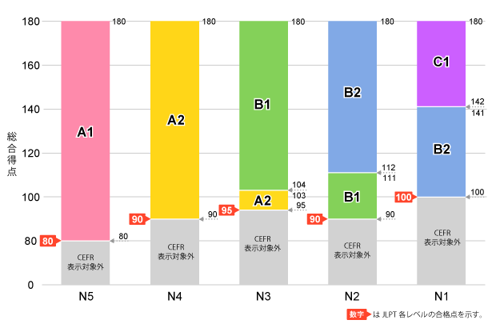
Tabel Batas Minimum Kelulusan dan Level CEFR

Dalam membuat placement test, sangat penting bagi untuk tidak hanya melihat batas skor total, melainkan juga menerapkan batas skor per bagian ujian (sectional pass marks) agar kandidat terukur secara merata (tidak lemah di satu kemampuan spesifik).

Level JLPT | Skor Total Maksimal | Batas Minimum Lulus (Total Skor) | Batas Minimum per Bagian Ujian (Sectional) | Level CEFR Terindikasi
N5 | 180 | 80 | • Pengetahuan Bahasa & Membaca: 38 / 120 • Mendengarkan (Listening): 19 / 60 | A1
N4 | 180 | 90 | • Pengetahuan Bahasa & Membaca: 38 / 120 • Mendengarkan (Listening): 19 / 60 | A2
N3 | 180 | 95 | • Pengetahuan Bahasa: 19 / 60 • Membaca (Reading): 19 / 60 • Mendengarkan (Listening): 19 / 60 | A2 (Skor 95 - 103) B1 (Skor ≥ 104)
N2 | 180 | 90 | • Pengetahuan Bahasa: 19 / 60 • Membaca (Reading): 19 / 60 • Mendengarkan (Listening): 19 / 60 | B1 (Skor 90 - 111) B2 (Skor ≥ 112)
N1 | 180 | 100 | • Pengetahuan Bahasa: 19 / 60 • Membaca (Reading): 19 / 60 • Mendengarkan (Listening): 19 / 60 | B2 (Skor 100 - 141) C1 (Skor ≥ 142)

Tip Penerapan untuk Placement Test:

Jika mengadaptasi jumlah soal yang lebih sedikit (tidak mencapai skor maksimal 180 poin), kita dapat menggunakan persentase kelulusannya.

N5: Membutuhkan total nilai sekitar 44% benar (dengan minimum 32% benar pada tiap bagian).

N4, N2: Membutuhkan total nilai sekitar 50% benar (dengan minimum 32% benar pada tiap bagian).

N3: Membutuhkan total nilai sekitar 53% benar (dengan minimum 32% benar pada tiap bagian).

N1: Membutuhkan total nilai sekitar 56% benar (dengan minimum 32% benar pada tiap bagian).

